Лист2
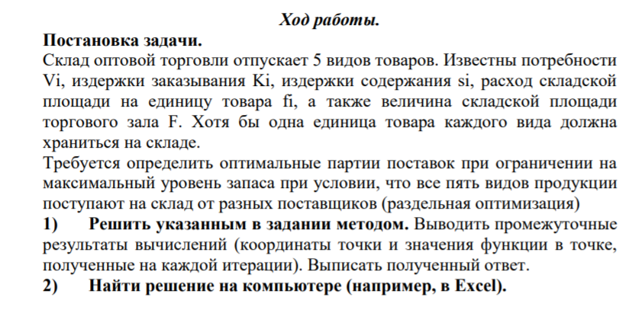

 |  |  |  |  |  |  |  | 3.5 | -0.5
 |  |  |  |  |  |  |  | -8.25 |  | 0 | 0

I | Vi | Ki | Si | fi | qi0 | Затраты | Площадь
1 | 3200 | 110 | 150 | 14 | 68.507907086 | 10276.186063 | 959.11069921
2 | 2100 | 150 | 260 | 5 | 49.224759249 | 12798.437405 | 246.12379624
3 | 5400 | 120 | 240 | 3 | 73.484692283 | 17636.326148 | 220.45407685
4 | 7900 | 130 | 200 | 4 | 101.34100848 | 20268.201696 | 405.36403393
5 | 2420 | 100 | 230 | 6 | 45.873171093 | 10550.829351 | 275.23902656
 |  |  |  |  |  | 71529.980663 | 2106.2916328

I | Vi | Ki | Si | fi | q* | Затраты | Площадь
1 | 3200 | 110 | 150 | 14 | 29.778391977 | 14054.031107 | 416.89748768
2 | 2100 | 150 | 260 | 5 | 35.858850467 | 13446.092781 | 179.29425233
3 | 5400 | 120 | 240 | 3 | 58.5560693 | 18093.044887 | 175.6682079
4 | 7900 | 130 | 200 | 4 | 73.13987427 | 21355.575688 | 292.55949708
5 | 2420 | 100 | 230 | 6 | 30.930293939 | 11381.028427 | 185.58176363
 |  |  |  |  |  | 78329.772889 | 1250.0012086
F | 1250

h | 1

